测试反馈(20180816)
模块/页面 | 测试问题 | 参考文件 | 是否处理 | 处理方案 | 处理确认 | 最终结果
结算单 | 1、 第一次填写第一家代理2份结束通知书，再写第二家代理，第二家代理填写1份结束通知书后，则第二家代理的结束通知书保存为2份，第一家代理的结束通知书变成了3份，以此类推 | 平台测试问题点反馈-20170816-L | Y |  |  | Y
结算单 | 2、 扣款、追加费用无法填写，点击没有反应 | 平台测试问题点反馈-20170816-L |  | 需要截图说明一下具体问题 |  | Y
结算单 | 3、 结算单添加时间没有找到填写的地方，导出的结束通知书内执行周期显示为文字“确认单（终）” | 平台测试问题点反馈-20170816-L | Y |  | 导出的结束通知书内执行周期为空，结算单没有填写时间的地方 | Y
结算单 | 结算单预算金额合计计算有误（此供应商预算为627232.3元，此处合计不应该求和），如 | 采购平台测试反馈-20170817-ZZL | Y | 删除了预算金额的合计 |  | Y
结算单 | 2、结算单填写完成后，进行邮件发送，提示结算金额超出预算金额，但是结算金额并未超预算 | 采购平台测试反馈-20170817-ZZL | Y | 请提供一下用哪条数据做的测试 ========= 需要确认是否还存在问题 | 还是之前反馈的问题，无法发送邮件 | Y
预算确认单 | 1． 在预算登记时，执行确认单少了一列预算数量； | 采购平台测试问题反馈-20170821-X | Y |  |  | Y
预算确认单 | 2． 填写后，无保存按钮 | 采购平台测试问题反馈-20170821-X | Y | 截图里面不是最新的版本，清除一下浏览器缓存试试 |  | Y
结算单 | 一个项目多次结算，如何分配？ | 采购平台测试问题反馈-20170821-X | Y | 操作问题，需要培训一下结算单金额分配到流转单的业务 | 无法分配 | Y
预算确认单 | a) 新增确认单组后，确认单表头信息和具体内容不对应： | 采购平台测试问题反馈-20170821-ZZL | Y | 同第6项是一个问题 |  | Y
预算确认单 | b) 新建了两个预算确认的组，但是没有勾选框，如下两个图： | 采购平台测试问题反馈-20170821-ZZL | Y | 点击详细，在弹出框勾选 ============ 处理了错误提示的问题，请再测试一下 | 无法测试，提示如右方截图 | Y | 采购平台测试结果-20170913.docx反馈完成
结算单 | a) 流转单分配功能无法填写内容 | 采购平台测试问题反馈-20170821-ZZL | Y | 操作问题，需要培训一下结算单金额分配到流转单的业务 |  | Y
结算单 | b) 填写了两个结算流转单，针对点选的流转单，保存的时候刚才点选的会自动消失 | 采购平台测试问题反馈-20170821-ZZL | Y | 勾选框是导出用的，和保存没有关系 |  | Y
结算单 | 1、 结算单提交审核界面需要增加一列“结算金额” | 采购平台测试问题反馈-20170824-L | Y | ？？请告知无法测试的原因，=>我认为的操作是新建一个结算单组，点击添加结算单，在弹出框可以看到结算金额列 | 无法测试 | Y
结算单 | 2、 结算单中分配流转单逻辑错误：在应付流转单中同一个供应商填写2条应付流转单之后，在两个结算单中的分配流转单中同时显示这2条应付流转单，且金额无法更改。应改为：在结算单中的分配流转单中即可填写应付流转单，且在每个结算单下的多条应付流转单总金额应该等于该结算单金额，每个流转单金额可更改 | 采购平台测试问题反馈-20170824-L | Y | 只能修改实际付款金额，其他不能修改 |  | Y
结算单 | 剩余金额逻辑没有问题，但是还是无法发送邮件（提示结算单为审核完毕，但是结算单已经审核了）； | 采购平台测试反馈-分次结算-20170830 | Y | 发送邮件是有问题，做了修改，但是没有出现审核为问题，需要确认 |  | Y
结算单 | 渠道出发中心结算是分月分次结算，每月结算金额肯定和付款总金额不符，目前分配流转单单次填写金额和付款总金额不符时，无法进行保存 | 采购平台测试反馈-分次结算-20170830 | Y | 跟现在确定的需求有冲突，需要确认=>不需要处理 |  | Y
结算单 | 有是否为最后一次结算选项，但现实现不了显示首付款金额； | 采购平台测试反馈-分次结算-20170830 | Y | 重新做了修改，请再次测试。测试时需要确认流转单财务是否已经付款，现在计算是财务付款的金额 |  | Y | 采购平台测试结果-20170913.docx反馈完成
结算单 | 结算单提交审核了四个，但是为什么目前只显示审批一个，我看审核结果全部都审核完了 | 采购平台测试结果-20170913.docx | Y | 这是因为系统原因导致的错误数据，是我测试导致用的，结算单审核的测试组2是我添加的。使用其他的测试数据再试一下吧 | 依旧不行，具体可联系子龙 | Y
计提 | 计提中针对如果某一个代理在预算的时候有提交和审核过预算，但是实际并未执行，该代理结算时是没有结算单的，但是现在计提中还是会显示。如下面计提界面截图中的上海智菩，在项目结算时我没有填写结算单，但是计提会显示，其他金额核对之后是OK的 | 采购平台测试反馈-分次结算-20170830 | Y | 会根据来源不同显示的，预算未执行的意思？登记的预算不需要的话，需要删除预算或者从新填写预算=>直接在结算单登记数量为0，计提显示为0的数据不显示 | 待牟工更改 | Y | 采购平台测试结果-20170913.docx反馈完成
计提 | 计提来源的标准是，是否登记过结算单。在结算来源标记已结算，未结算 | 会议内容 | Y |  | 境来心应二期上海智菩、上海驰擎，已经填写了结算单，并勾选为最后一次结算，且结算审核完成，但在计提中显示的还是未结算完毕，如下图 | Y
项目概况统计 | ● 现有统计方式和展现形式需要更改，要求：有查询字段，字段见附件excel文件。查询出来的数据/表格是一个动态数据/表格，我们可以通过筛选不同字段进行选择我们要查询的数据。比如我们组合供应商、执行方式两个字段查询样本量，组合年份、城市，查询执行项目数量等等 | 采购平台测试反馈-分次结算-20170830
对公付款 | 对公付款的付款类型设置为可以管理员自行添加 | 微信 | Y |  |  | Y | 采购平台测试结果-20170913.docx反馈完成
统计 | 决算统计表:一类执行方式一起,比如面访放在一起。座谈会放在一起,现在是跳着排列的,没顺序 | 采购平台测试结果-20170913.docx | Y | 做了排序处理，但是有些表头有点奇怪需要确认一下数据 |  | Y
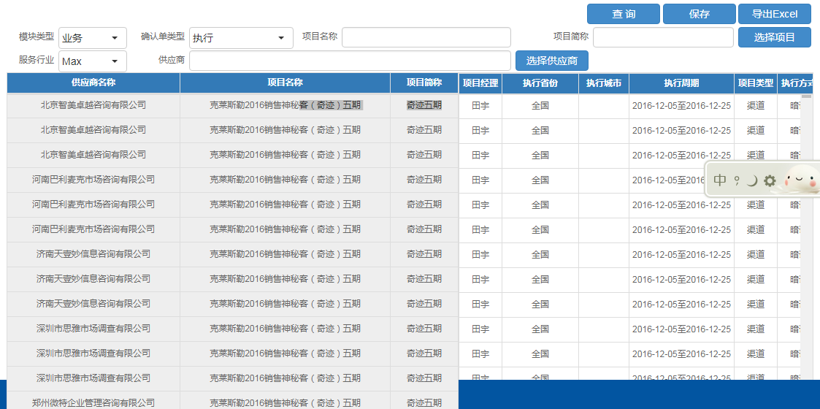
设置 | 人员离职或者调岗时如何授权其他人修改 | 会议内容 | Y | 在设置->用户管理添加了项目授权，供应商授权，可以按照项目和供应商设置。设置完毕后在立项，需求书组，确认单组，结算单，流转单，合同，供应商也做了调整。 | 项目设置没问题，供应商设置更改为某人名下所有供应商一起统一更改授权，不用一个一个选择供应商授权给谁 | Y
统计 | 统计模块中需要固定左侧 | 采购平台测试结果-20170913.docx | Y | 在汇总表添加了固定左侧列功能，确认没有问题后会在其他统计页面添加 | OK，但界面显示不行，如右图红框内显示
统计 | 统计模块上侧表头，即excel中的冻结 | 采购平台测试结果-20170913.docx | Y | 在汇总表添加了固定表头功能，确认没有问题后会在其他统计页面添加 | 平台上表头是固定的，导出到excel后表头不固定
统计 | 所有统计在最后一列都增加合计功能 | 采购平台测试结果-20170913.docx | Y | 对公付款查询，财务对公付款查询，计提，资金需求，决算统计表1，决算统计表2 已经添加了合计。价格统计表统计的是均值，没有添加。汇总表等完成28项后进行添加 |  | Y
统计 | 汇总表查询-供应商分类和确认单类型间的匹配。是否可以增加不设置确认单选项。 | 20170913反馈的图片 |  | 电话沟通后回复具体的方式
统计 | 所有的查询条件的时间控件统一为一种方式 | 20170913反馈的图片 | Y | 立项，对公付款查询，财务对公付款查询，资金需求表，决算统计表1，决算统计表2，价格统计表，我的任务也有，不过觉得有特定的意义，所以暂时没有修改 |  | Y
资金需求表 | 资金需求表查询-期间、标色，文字内容修改 | 20170913反馈的图片 | Y | 期间参考29进行了修改，标色，文字内容需要提供一下给我，我这边定义的话可能不太准确 | 红色 实际费用，黄色 预付款/押金，无色 预估费用 | Y
计提 | 计提合计保留多位小数 | 采购平台测试结果-20170921-X.docx | Y |  |  | Y
需求书 | 场地布展需求书变更修改(参考最新的需求书模板) | 2017-09-30 提供的需求书模板 | Y | 场地布展的需求书没有新添加列，在设置-字典管理直接修改即可。 1.类型品牌下拉框数据变更或者新增在字典管理直接添加即可。 2.类型品牌由下拉框变更为文字录入，在字典管理，把使用与否设置为否即可。 | 未按最新模板更新，具体问题见“采购平台测试问题反馈-20171010-X”
需求书 | 车辆展评会需求书变更修改(参考最新的需求书模板) | 2017-09-30 提供的需求书模板 | Y | 在深访及日志留置配额添加了经营工作时间要求和工作时间要求，Excel导出也做了处理 |  | Y
需求书 | 深访记日记留置需求书变更修改(参考最新的需求书模板) | 2017-09-30 提供的需求书模板 | Y | 在配额添加了经营工作时间要求和工作时间要求，在配额处删除了工作时间，在执行要求处删除了经营时间（原模板中含有)。在Excel导出也做了处理. 同时在价格统计表(执行)的工作时间和经营时间改成了工作时间要求，经营时间要求 =>需要确认此修改是否可以 | 价格统计表中未有工作时间和经营时间要求，如右图 | Y
需求书 | 运输租车需求书变更修改(参考最新的需求书模板) | 2017-09-30 提供的需求书模板 | Y | 1.在展车租赁添加了展车租赁和车价范围。在Excel导出也做了处理 2.因为是下拉框所以在字典管理添加了车辆类别，车价范围 | 未按最新模板更新，具体问题见“采购平台测试问题反馈-20171010-X”
汇总表 | 车展汇总表(参考最新的汇总表模板) | 2017-09-30 提供的汇总表模板 | Y | 添加了经营时间要求和工作时间要求，Excel导出也做了相应修改 |  | Y
汇总表 | 支持汇总表(参考最新的汇总表模板) | 2017-09-30 提供的汇总表模板 | Y | 添加了车辆类别和车价范围，Excel导出也做了相应修改 |  | Y
汇总表 | 执行汇总表(参考最新的汇总表模板) | 2017-09-30 提供的汇总表模板 | Y | 添加了经营时间要求和工作时间要求，Excel导出也做了相应修改 |  | Y
涉及到周期页面 | 执行周期相关的页面修改为立项的开始时间或者结束时间包含在期间都属于符合条件的查询 | 2017-09-30邮件沟通 | Y | 含有期间的页面: 对公付款查询:应付流转单的实际付款时间 财务对公付款查询:应付流转单的实际付款时间 资金需求表:应付流转单的实际付款时间 决算统计表1:立项的开始时间，结束时间 决算统计表2:立项的开始时间，结束时间 价格统计表:立项的开始时间，结束时间 立项登记及查询: =>处理了和立项相关的期间页面 |  | Y
汇总表 | 汇总表评分相关的内容全部删除 | 2017-09-30邮件沟通 | Y | 已删除 |  | Y
供应商管理 | 供应商评价统计逻辑变更为按照省份城市来统计 | 2017-09-30邮件沟通 | Y | 添加了省份和城市的逻辑 =>因为之前没有省份城市的逻辑，已经登记的数据需要考虑怎么迁移。最坏打算是重新录入(目前已经录入78条数据) |  | Y
合同 | 制作合同时，可以在2个不同的地方添加费用内容(确认单) | 2017-09-30邮件沟通 | Y | 1.合同模板添加类型确认单2 2.制作合同时可以添加2个费用内容(确认单，确认单2) 3.合同预览的时候可以在2个地方查看费用内容 4.生成PDF的时候可以在2个地方查看费用内容 |  | Y

